驾驶员首页
 |  |  |  |  |  |  |  |  |  |  |  |  |  |  |  |  |  | 版本:D
编号：GR-21-01-23
车型 |  | 虎V-2020 |  |  |  | 驾驶员座椅总成EBOM清单 |  |  |  |  |  |  |  |  |  |  | 编制 | 审核 | 标准化 | 批准 | 页次 | 日 期
 |  |  |  |  |  | (首页 ) |  |  |  |  |  |  |  |  |  |  |  |  |  |  | 1/1
图示 |  |  |  | NO. | 件号 |  |  | 件名 |  |  | 产品描述 |  |  |  |  |  | 单台用量 | 车型配置 |  |  | 备注
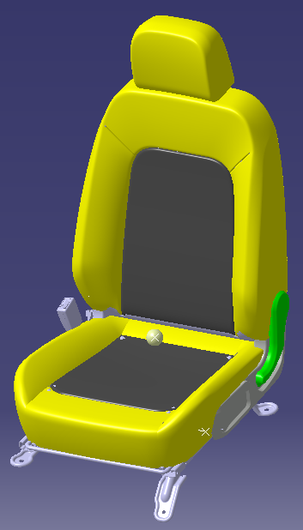 |  |  |  | 1 | 6800010-E411 |  |  | 驾驶员座总成 |  |  | 座椅总成 |  |  |  |  |  | 1 | 虎V-2020 |  |  | ——
 |  |  |  | 2
 |  |  |  | 3

变更履历
No | 日期 |  | 版本 | 零件号 |  | 零件名称 | 变更内容 |  | 变更原因 | 变更来源 |  | No | 日期 | 版本 | 零件号 | 零件名称 | 变更内容 |  | 变更原因 |  | 变更来源
1 | 2019.9.5 |  | A |  |  |  | 初次下发 |  |  |  |  | 23
2 | 20191211 |  | B | 6804550X2001A |  | 驾驶员调角器总成 | 取消，层级变更 |  | 内部评审 | 19-GGT-067 |  | 24
3 | 20191211 |  | B | 6801621X2001A |  | 驾驶员调角器上连接板 | 规格重量变更 |  |  |  |  | 25
4 | 20191211 |  | B | 6801622X2001A |  | 前排靠背复位卷簧限位支架 | 造型规格变更 |  |  |  |  | 26
5 | 20191211 |  | B | 6801631X2001A |  | 驾驶员调角器下连接板 | 规格重量变更 |  |  |  |  | 27
6 | 20191211 |  | B | SLT0010190 |  | 复位卷簧下限位支架 | 新开 |  |  |  |  | 28
7 | 20191211 |  | B | 6801634X2001A |  | 前排靠背复位卷簧安装支架 | 造型规格变更 |  |  |  |  | 29
8 | 20191211 |  | B | 6801636X2001A |  | 靠背调角器涡簧 | 规格变更，层级变更 |  |  |  |  | 30
9 | 20200408 |  | C | SLT0010193 |  | 气管接线头固定钢丝 | 新开 |  | 内部评审 | 20-GGT-010 |  | 31
10 | 20221128 |  | D | BFA0000760（Q12618） |  | 不锈钢开口型抽芯铆钉 | 取消 |  | 钢丝固定方式变更 | ECR0008603 |  | 32
11 | 20221128 |  | D | BFA0010037 |  | 内梅花盘头三角牙自攻钉 | 新增 |  | 钢丝固定方式变更 | ECR0008603 |  | 33
12 | 20221128 |  | D | 6801104X2001A |  | 驾驶员旁侧板固定支架 | 钣金件扩孔 |  | 钢丝固定方式变更 | ECR0008603 |  | 34
13 | 20221128 |  | D | 6801631X2001A |  | 驾驶员调角器下连接板-左侧 | 钣金件扩孔 |  | 钢丝固定方式变更 | ECR0008603 |  | 35
14 | 20221128 |  | D | 6801107X2001A |  | 驾驶员旁侧板固定钢丝 | 钢丝扩孔 |  | 钢丝固定方式变更 | ECR0008603 |  | 36
15 |  |  |  |  |  |  |  |  |  |  |  | 37
16 |  |  |  |  |  |  |  |  |  |  |  | 38
17 |  |  |  |  |  |  |  |  |  |  |  | 39
18 |  |  |  |  |  |  |  |  |  |  |  | 40
19 |  |  |  |  |  |  |  |  |  |  |  | 41
20 |  |  |  |  |  |  |  |  |  |  |  | 42
21 |  |  |  |  |  |  |  |  |  |  |  | 43
22 |  |  |  |  |  |  |  |  |  |  |  | 44

 |  |  |  |  |  |  |  |  | 6802100X2001B | 驾驶员座垫护面总成

 |  |  |  |  |  |  |  |  |  |  |  |  |  |  |  |  |  |  |  |  |  |  | 0
 |  |  |  |  |  |  |  |  |  |  |  |  |  |  |  |  |  |  |  |  |  |  | 0
 |  |  |  |  |  |  |  |  |  |  |  |  |  |  |  |  |  |  |  |  |  |  | 0

副驾驶员首页
 |  |  |  |  |  |  |  |  |  |  |  |  |  |  |  |  |  | 版本：E
编号：GR-21-01-23
车型 |  | 虎V-2020 |  |  |  | 副驾驶员座椅总成EBOM清单 |  |  |  |  |  |  |  |  |  |  | 编制 | 审核 | 标准化 | 批准 | 页次 | 日 期
 |  |  |  |  |  | (首页 ) |  |  |  |  |  |  |  |  |  |  |  |  |  |  | 1/1
图示 |  |  |  | NO. | 件号 |  |  | 件名 |  |  | 产品描述 |  |  |  |  |  | 单台用量 | 车型配置 |  |  | 备注
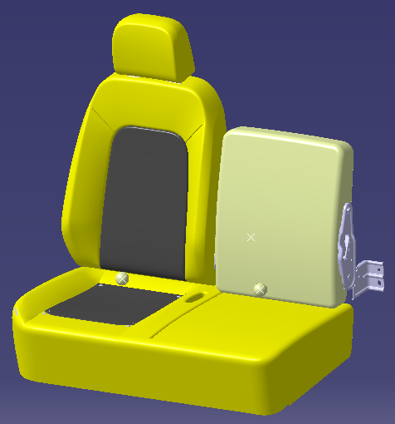 |  |  |  | 1 | SLT0010171 |  |  | 副驾驶员座椅总成 |  |  | 座椅总成 |  |  |  |  |  | 1 | 虎V-2020 |  |  | ——
 |  |  |  | 2 | SLT0011835 |  |  | 副驾驶员座椅总成 |  |  | 座椅总成 |  |  |  |  |  | 1 | 虎V-2020

变更履历
No | 日期 |  | 版本 | 零件号 |  | 零件名称 | 变更内容 |  | 变更原因 | 变更来源 |  | No | 日期 | 版本 | 零件号 | 零件名称 | 变更内容 |  | 变更原因 |  | 变更来源
1 | 2019.9.5 |  | A |  |  |  | 初次下发 |  |  |  |  | 26
2 | 2023.6.5 |  | E | SLT0011835 |  | 副驾驶员座椅总成 | 客户输入新增配置，黑色辅料0670-79，橙色主料TR565-25），输入外漏塑料件色板，B40调色（色号QKYS001苏州禾昌） |  |  |  |  | 27
3 | 2023.6.6 |  | E | 6905020AE411 (SLT0011836) |  | 主靠背总成 |  |  |  |  |  | 28
4 | 2023.6.7 |  | E | SLT0011806 |  | 头枕主插管 |  |  |  |  |  | 29
5 | 2023.6.8 |  | E | SLT0011807 |  | 头枕副插管 |  |  |  |  |  | 30
6 | 2023.6.9 |  | E | SLT0011837 |  | 驾驶员头枕总成 |  |  |  |  |  | 31
7 | 2023.6.10 |  | E | SLT0011838 |  | 驾驶员头枕护面总成 |  |  |  |  |  | 32
8 | 2023.6.11 |  | E | SLT0011839 |  | 前座副背骨架泡沫面套总成 |  |  |  |  |  | 33
9 | 2023.6.12 |  | E | SLT0011840 |  | 前座副靠背泡沫及护面总成 |  |  |  |  |  | 34
10 | 2023.6.13 |  | E | SLT0011841 |  | 前座副靠背面套总成 |  |  |  |  |  | 35
11 | 2023.6.14 |  | E | SLT0011846 |  | 副驾驶员大背折叠器总成 |  |  |  |  |  | 36
12 | 2023.6.15 |  | E | SLT0011822 |  | 大背折叠器塑料手把 |  |  |  |  |  | 37
13 | 2023.6.16 |  | E | SLT0011842 |  | 副靠背总成 |  |  |  |  |  | 38
14 | 2023.6.17 |  | E | SLT0011847 |  | 副驾驶员小背折叠器总成 |  |  |  |  |  | 39
15 | 2023.6.18 |  | E | SLT0011822 |  | 大背折叠器塑料手把 |  |  |  |  |  | 40
16 | 2023.6.19 |  | E | SLT0011843 |  | 中间座靠背护面总成 |  |  |  |  |  | 41
17 | 2023.6.20 |  | E | SLT0011827 |  | 小背储物盒总成 |  |  |  |  |  | 42
18 | 2023.6.21 |  | E | SLT0011828 |  | 小背储物盒上盒 |  |  |  |  |  | 43
19 | 2023.6.22 |  | E | SLT0011829 |  | 小背储物盒下盒 |  |  |  |  |  | 44
20 | 2023.6.23 |  | E | SLT0011844 |  | 坐垫总成 |  |  |  |  |  | 45
21 | 2023.6.24 |  | E | SLT0011845 |  | 副驾驶员座垫护面总成 |  |  |  |  |  | 46
22 |  |  |  |  |  |  |  |  |  |  |  | 47
23 |  |  |  |  |  |  |  |  |  |  |  | 48
24 |  |  |  |  |  |  |  |  |  |  |  | 49
25 |  |  |  |  |  |  |  |  |  |  |  | 50

 |  |  |  |  |  |  |  |  |  | 中间座靠背总成 （副靠背总成-前座）

 |  |  |  |  |  |  |  |  | 6900303X2001A

